상품제안서
고급 넥워머 / 히말라야 넥워머 / 목도리 / 자전거 / 스포츠 / 골프용품 / 담요 | 상품코드: F25206

 |  |  |  |  |  |  | 02-412-0044 | www.easy1.co.kr
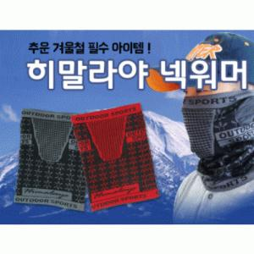

【상세/제작정보】

【인쇄/포장옵션】 | 실크 / 별도문의

【공급단가】 | 수량 | 600~ | 1,000~ | 3,000~ | 5,000~ | 10,000~
*VAT별도 | 단가 | 1,750원 | 1,690원 | 1,620원 | 1,560원 | 1,520원

【상품 URL】 | https://dev.easy1.co.kr:443/src/goods_detail.php?gdno=25206

